Trang Index
Header: giới thiệu cty, tìm kiếm theo tên sp |  | Header

NAVIGATION: laptop , máy tính bảng, điện thoại, máy tính bàn, đồng hồ, loginCustomer,loginAmid

SideBar | CONTENT

chọn hãng:
 |  | NAVIGATION
giá từ:

giá max:

 |  | SideBar | 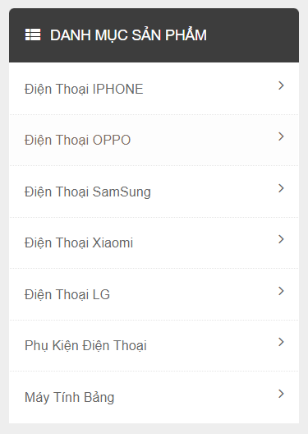

footer

 |  | CONTENT | 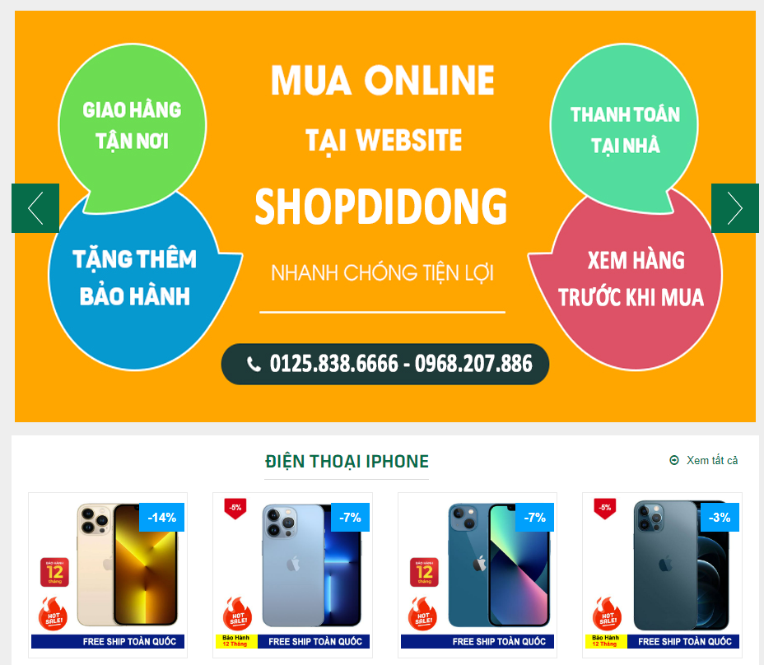

 |  | footer

